Karte
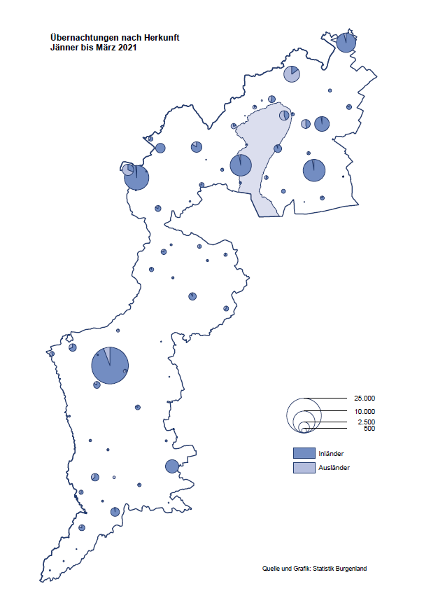

Bgld
Ankünfte nach Unterkunftsart |  |  |  |  |  |  |  | Übernachtungen nach Unterkunftsart |  |  |  |  |  |  |  | Daten für Grafik 2:
März 2021 |  |  |  |  |  |  |  | März 2021 |  |  |  |  |  |  |  |  | Monat | 2021 | 2020 | Ø 2010-2020 | 2020 | 2019 | 2018 | 2017 | 2016 | 2015 | 2014 | 2013 | 2012 | 2011 | 2010

Unterkunftsart | Ankünfte |  |  |  |  |  |  | Unterkunftsart | Übernachtungen |  |  |  |  |  |  |  |  | 109,740 | 2,287,961 | 2,920,278 | 2,287,961 | 3,144,232 | 3,050,564 | 3,092,657 | 3,084,025 | 2,914,691 | 2,912,637 | 2,853,243 | 2,938,655 | 2,933,357 | 2,911,034
 | Inländer |  | Ausländer |  | insgesamt |  |  |  | Inländer |  | Ausländer |  | insgesamt
 | 2020 | 2021 | 2020 | 2021 | 2020 | 2021 | % |  | 2020 | 2021 | 2020 | 2021 | 2020 | 2021 | % | Jänner | 1 | 29,476 | 145,353 | 138,168 | 145,353 | 142,561 | 145,246 | 145,386 | 144,674 | 134,038 | 133,981 | 132,179 | 136,230 | 128,519 | 131,684
 |  |  |  |  |  |  |  |  |  |  |  |  |  |  |  | Feber | 2 | 34,472 | 151,431 | 139,118 | 151,431 | 140,588 | 142,295 | 142,728 | 145,581 | 135,782 | 142,631 | 131,305 | 135,387 | 132,050 | 130,518
Burgenland | 17,188 | 5,982 | 2,437 | 1,512 | 19,625 | 7,494 | -61.8% | Burgenland | 56,905 | 37,991 | 7,453 | 7,801 | 64,358 | 45,792 | -28.8% | März | 3 | 45,792 | 64,358 | 148,120 | 64,358 | 163,253 | 168,732 | 155,317 | 173,021 | 148,988 | 147,200 | 164,265 | 148,907 | 139,865 | 155,416
Gewerbl. Beherbergungsbetrieb | 15,031 | 3,435 | 2,084 | 1,150 | 17,115 | 4,585 | -73.2% | Gewerbl. Beherbergungsbetrieb | 33,884 | 11,162 | 5,856 | 5,514 | 39,740 | 16,676 | -58.0% | April | 4 |  | 5,072 | 193,444 | 5,072 | 244,826 | 224,025 | 232,034 | 202,440 | 201,029 | 212,756 | 185,187 | 215,698 | 211,430 | 193,387
5/4-Stern | 11,997 | 637 | 1,371 | 399 | 13,368 | 1,036 | -92.3% | 5/4-Stern | 26,972 | 2,676 | 4,079 | 1,216 | 31,051 | 3,892 | -87.5% | Mai | 5 |  | 46,179 | 267,078 | 46,179 | 283,418 | 306,488 | 278,950 | 328,809 | 292,559 | 285,056 | 297,188 | 278,023 | 257,616 | 283,574
3-Stern | 2,440 | 2,454 | 640 | 402 | 3,080 | 2,856 | -7.3% | 3-Stern | 5,463 | 6,894 | 1,491 | 1,601 | 6,954 | 8,495 | 22.2% | Juni | 6 |  | 233,437 | 307,010 | 233,437 | 353,757 | 312,160 | 347,452 | 298,750 | 304,686 | 319,646 | 276,693 | 292,628 | 343,074 | 294,830
2/1-Stern | 594 | 344 | 73 | 349 | 667 | 693 | 3.9% | 2/1-Stern | 1,449 | 1,592 | 286 | 2,697 | 1,735 | 4,289 | 147.2% | Juli | 7 |  | 447,640 | 423,318 | 447,640 | 430,134 | 431,967 | 436,808 | 437,717 | 417,086 | 403,168 | 408,674 | 409,575 | 413,893 | 419,841
Privatquartier nicht auf Bauernhof | 235 | 307 | 153 | 114 | 388 | 421 | 8.5% | Privatquartier nicht auf Bauernhof | 661 | 771 | 380 | 540 | 1,041 | 1,311 | 25.9% | Aug | 8 |  | 546,671 | 508,075 | 546,671 | 513,292 | 486,508 | 503,565 | 510,434 | 483,048 | 494,104 | 488,499 | 519,743 | 517,405 | 525,560
Privatquartier auf Bauernhof | 99 | 119 | 25 | 35 | 124 | 154 | 24.2% | Privatquartier auf Bauernhof | 160 | 236 | 96 | 99 | 256 | 335 | 30.9% | Sept | 9 |  | 369,853 | 293,791 | 369,853 | 301,838 | 294,404 | 306,558 | 299,008 | 282,739 | 260,716 | 264,879 | 291,135 | 281,631 | 278,944
Campingplatz | 2 | 496 | 0 | 0 | 2 | 496 |  | Campingplatz | 4 | 992 | 0 | 0 | 4 | 992 |  | Okt | 10 |  | 203,553 | 212,194 | 203,553 | 225,667 | 217,367 | 218,450 | 217,470 | 203,272 | 206,019 | 203,858 | 211,959 | 211,883 | 214,636
Kurheim der Sozialvers.träger | 221 | 372 | 1 | 1 | 222 | 373 | 68.0% | Kurheim der Sozialvers.träger | 6,788 | 9,600 | 8 | 31 | 6,796 | 9,631 | 41.7% | Nov | 11 |  | 46,036 | 164,967 | 46,036 | 193,867 | 183,958 | 181,241 | 179,370 | 171,475 | 171,477 | 179,421 | 179,009 | 165,174 | 163,604
Private und öffentliche Kurheime | 1,103 | 899 | 24 | 10 | 1,127 | 909 | -19.3% | Private und öffentliche Kurheime | 14,136 | 14,023 | 205 | 134 | 14,341 | 14,157 | -1.3% | Dez | 12 |  | 28,378 | 124,993 | 28,378 | 151,031 | 137,414 | 144,168 | 146,751 | 139,989 | 135,883 | 121,095 | 120,361 | 130,817 | 119,040
Jugendherberge | 49 | 80 | 28 | 29 | 77 | 109 | 41.6% | Jugendherberge | 66 | 124 | 149 | 105 | 215 | 229 | 6.5%
Ferienwohnung, Ferienhaus | 390 | 166 | 107 | 170 | 497 | 336 | -32.4% | Ferienwohnung, Ferienhaus | 1,084 | 850 | 682 | 1,372 | 1,766 | 2,222 | 25.8% | Überschrift1: | Übernachtungen im Burgenland 2015
Sonstige Unterkunft | 58 | 108 | 15 | 3 | 73 | 111 | 52.1% | Sonstige Unterkunft | 122 | 233 | 77 | 6 | 199 | 239 | 20.1% | Überschrift2: | im Vergleich zu 2015 und Ø 2005-2015

Übernachtungen im März nach Unterkunftsarten
Übernachtungen nach Monaten
 | Ø 2010-2020 | 2020 | 2021
Jänner | 138,168 | 145,353 | 29,476
Feber | 139,118 | 151,431 | 34,472
März | 148,120 | 64,358 | 45,792
April | 193,444 | 5,072
Mai | 267,078 | 46,179
Juni | 307,010 | 233,437
Juli | 423,318 | 447,640
Aug | 508,075 | 546,671
Sept | 293,791 | 369,853
Okt | 212,194 | 203,553
Nov | 164,967 | 46,036
Dez | 124,993 | 28,378
 |  |  |  |  |  |  |  |  |  |  |  |  |  |  |  | Daten für Grafik 1:
 |  |  |  |  |  |  |  |  |  |  |  |  |  |  |  |  | 2021 | 2020
 |  |  |  |  |  |  |  |  |  |  |  |  |  |  |  | 5/4-Stern | 3,892 | 31,051
 |  |  |  |  |  |  |  |  |  |  |  |  |  |  |  | 3-Stern | 8,495 | 6,954
 |  |  |  |  |  |  |  |  |  |  |  |  |  |  |  | 2/1-Stern | 4,289 | 1,735
 |  |  |  |  |  |  |  |  |  |  |  |  |  |  |  | Privatquartier | 1,646 | 1,297
 |  |  |  |  |  |  |  |  |  |  |  |  |  |  |  | Campingplatz | 992 | 4
 |  |  |  |  |  |  |  |  |  |  |  |  |  |  |  | Kurheim, Erhol. | 23,788 | 21,137
 |  |  |  |  |  |  |  |  |  |  |  |  |  |  |  | Sonst. Unterk. | 2,690 | 2,180

 |  |  |  |  |  |  |  |  |  |  |  |  |  |  |  | Kontrolle | 45,792 | 64,358

6 |  |  |  |  |  |  |  |  | 7

Gemeinde20
Die 20 Gemeinden mit den meisten Übernachtungen
März 2021

Gemeinde | Ankünfte |  |  | Übernachtungen
 | 2020 | 2021 | % | 2020 | 2021 | %

Bad Tatzmannsdorf | 3,300 | 716 | -78.3% | 18,363 | 12,034 | -34.5%
Bad Sauerbrunn | 714 | 395 | -44.7% | 5,582 | 4,069 | -27.1%
Sankt Andrä am Zicksee | 174 | 221 | 27.0% | 2,532 | 3,739 | 47.7%
Rust | 532 | 193 | -63.7% | 2,559 | 3,364 | 31.5%
Parndorf | 660 | 821 | 24.4% | 1,206 | 3,096 | 156.7%
Kittsee | 158 | 148 | -6.3% | 1,637 | 2,848 | 74.0%
Mönchhof | 117 | 191 | 63.2% | 880 | 1,672 | 90.0%
Eberau | 2 | 83 |  | 3 | 1,265
Eisenstadt | 430 | 422 | -1.9% | 889 | 1,181 | 32.8%
Podersdorf am See | 43 | 524 |  | 73 | 1,083
Neudörfl | 146 | 194 | 32.9% | 408 | 873 | 114.0%
Steinbrunn | 104 | 208 | 100.0% | 295 | 840 | 184.7%
Neusiedl am See | 446 | 245 | -45.1% | 984 | 832 | -15.4%
Oberpullendorf | 143 | 407 | 184.6% | 311 | 740 | 137.9%
Heiligenkreuz im Lafnitztal | 114 | 94 | -17.5% | 340 | 707 | 107.9%
Jois | 190 | 151 | -20.5% | 512 | 531 | 3.7%
Pinkafeld | 218 | 225 | 3.2% | 462 | 485 | 5.0%
Marz | 441 | 249 | -43.5% | 518 | 478 | -7.7%
Gols | 132 | 93 | -29.5% | 210 | 427 | 103.3%
Jennersdorf | 863 | 150 | -82.6% | 1,766 | 349 | -80.2%

Die 10 Gemeinden mit den meisten Übernachtungen im März
 |  |  |  |  |  |  |  | Daten für Grafik: | 2020 | 2021 | 2020 | 2021
 |  |  |  |  |  |  | 1 | Bad Tatzmannsdorf | 18,363 | 12,034 | 59.9 | 105.2
 |  |  |  |  |  |  | 2 | Bad Sauerbrunn | 5,582 | 4,069 | 18.2 | 35.6
 |  |  |  |  |  |  | 3 | Sankt Andrä am Zicksee | 2,532 | 3,739 | 8.3 | 32.7
 |  |  |  |  |  |  | 4 | Rust | 2,559 | 3,364 | 8.4 | 29.4
 |  |  |  |  |  |  | 5 | Parndorf | 1,206 | 3,096 | 3.9 | 27.1
 |  |  |  |  |  |  | 6 | Kittsee | 1,637 | 2,848 | 5.3 | 24.9
 |  |  |  |  |  |  | 7 | Mönchhof | 880 | 1,672 | 2.9 | 14.6
 |  |  |  |  |  |  | 8 | Eberau | 3 | 1,265 | 0.0 | 11.1
 |  |  |  |  |  |  | 9 | Eisenstadt | 889 | 1,181 | 2.9 | 10.3
 |  |  |  |  |  |  | 10 | Podersdorf am See | 73 | 1,083 | 0.2 | 9.5
 |  |  |  |  |  |  |  | restliche Gemeinden | 30,634 | 11,441 | 100.0 | 100.0

 |  |  |  |  |  |  |  | Insgesamt | 64,358 | 45,792

16

